Аркуш1
Рівень | Завдання
Beet Seed | 1. Створи базу даних (із довільною назвою) Створи у цій базі даних таблицю з назвою Shopping_List що міститиме поля з назвами: ID, Product_Name, Price, Quantity; Визнач, яке поле буде первинним ключем. 2. Внеси в таблицю 10 найменувань продуктів та заповни поля Price і Quantity довільними числами. 3. Зроби запит, який виведе всі поля створеної таблиці. | 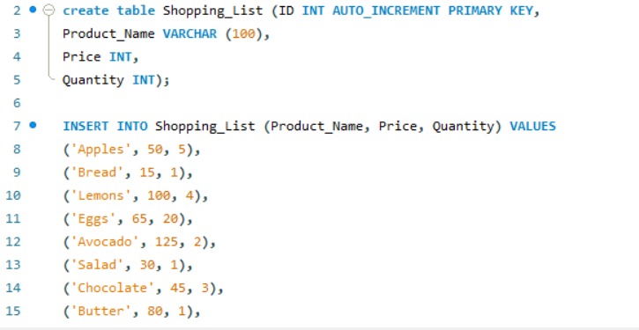

 |  | 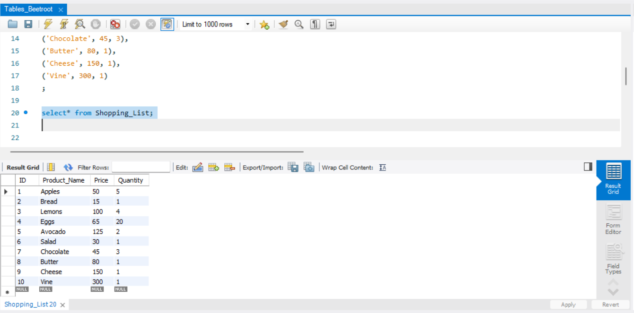

Beet Sprout | 1. Виконай завдання попереднього рівня. 2. Створи таблицю продуктів (з назвою Fridge) з полями (Item_ID, Product_ID, Product_Name, Quantity, Expiration_Date) у вже створеній базі даних. 3. Додай в таблицю Fridge 10 найменувань продуктів, 5 з яких збігатимуться з 5 продуктами з таблиці Shopping_List. 4. Доповни поля таблиці даними на власний розсуд. 5. Пов’яжи цю таблицю з таблицею списку покупок за допомогою зовнішнього ключа. 6. Намалюй діаграму взаємозв’язків сутностей створеної бази даних зі вказанням типів полів, первинних ключів, зв’язків між таблицями. | 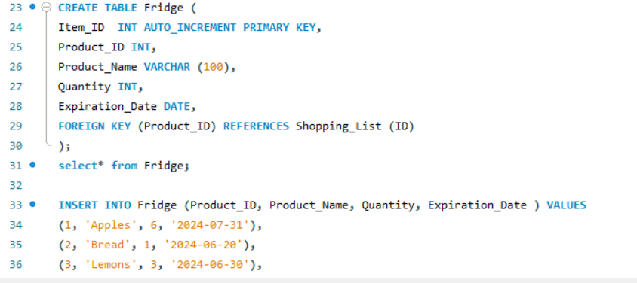

 |  | 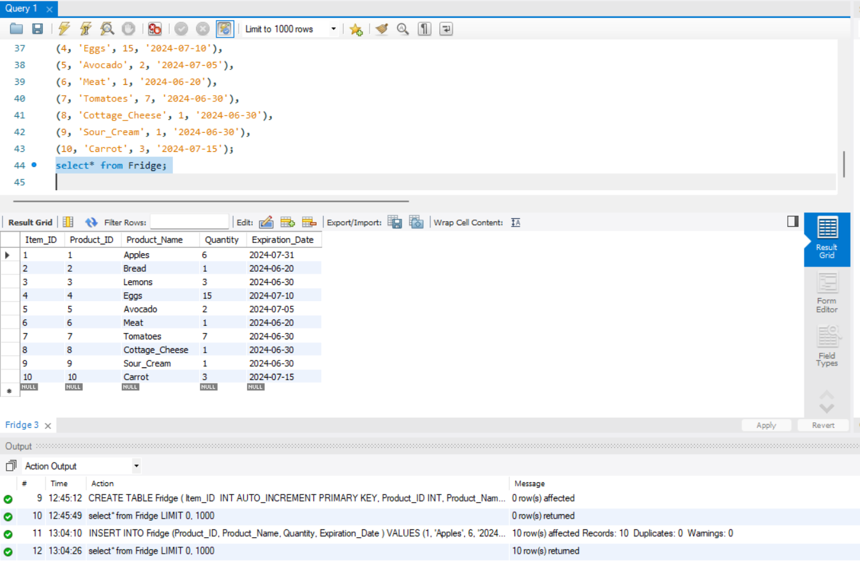

 |  | Я створювала діаграму взаємозв’язків сутностей у Figma, а також скористалась вбудованими функціями MySQL Workbench (там діаграма генерується автоматично). Додаю обидва варіанти.

 |  | 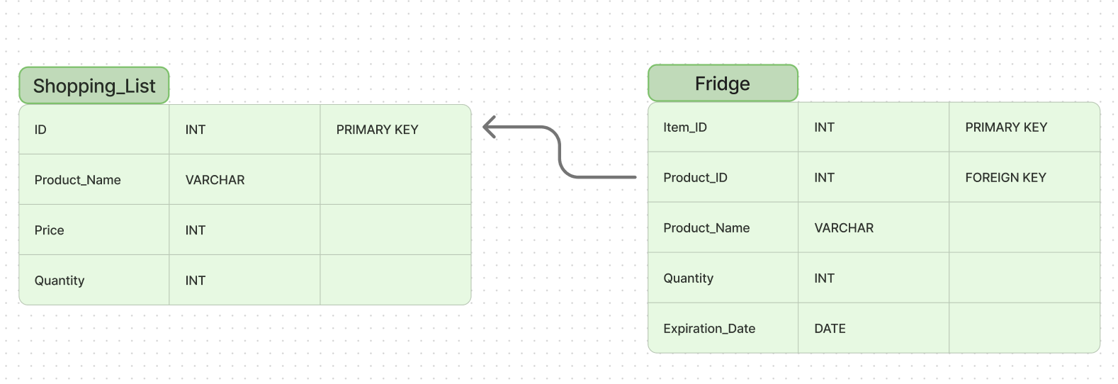

 |  | 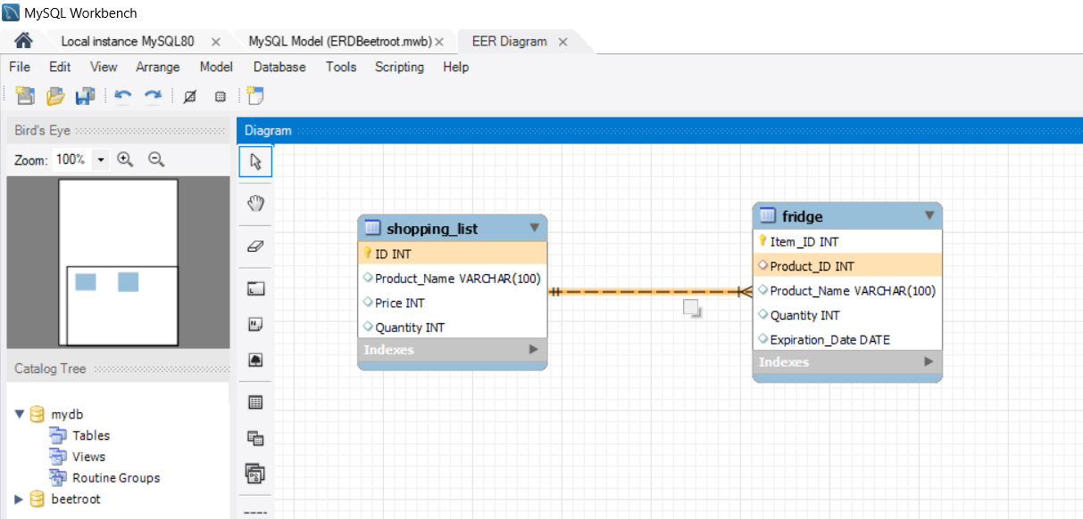

Mighty Beet | 1. Виконай завдання двох попередніх рівнів. 2. Додай в таблицю Fridge 10 продуктів, 5 з яких є в списку покупок Shopping_List (тут важлива не загальна кількість продуктів, а пов'язані таблиці). 3. Зроби запит, що виведе продукти, яких немає в таблиці Shopping_List. | 